Названия class
Супер-важно!!! Всегда открывай страницу https://developer.mozilla.org/en-US/docs/Web/CSS/border-color при разработке фронта, чтобы правильно подобрать свойства css!

Урок 2 часть 2 |  | Селекторы | 00 30 00
Оформление CSS файла
 |  | Правило! 1 Сверху размещаются селектора по тэгам 2 Под ними размещаются селекторы по классам
Селекторы |  | Используются для уточнения тэгов, к которым применяется тот или иной стиль.
 |  | 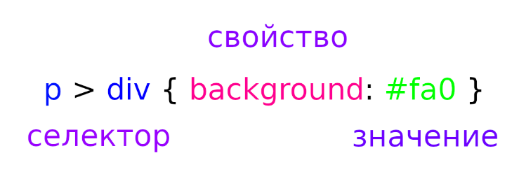
Идентификаторы - id
 |  | Недостаток! Может быть указан только для одного тэга, в одном месте на странице - является уникальным. | Указываются в css через решетку #
 |  | <body> <p id="first">Lorem, ipsum dolor.</p> </body> | #first { background:#ccc; }
Классы - class |  |  | 00 33 27
 |  | (hotkey - "class" + tab) | Указываются в css через точку .
 |  | <body> <h1 class="border">Lorem, ipsum dolor.</h1> <p class="border">Lorem, ipsum dolor.</p> </body> | .border { border: 1px solid black; }
 | Примеры: | class="nav__link" <a class="nav__link" href="…">Главная страница.</p>
Рекомендация 1: |  | Называть классы по тэгу, к которому они относятся: <form action="#"> <input class="form__input" type="text" placeholder="Введите вашу почту" ><br>

Типичные названия классов
Блоки | `https://tpverstak.ru/common-css-class-names/
 |  | page — корневой элемент страницы
 |  | header — шапка (страницы или элемента)
 |  | footer — подвал (страницы или элемента)
 |  | section — раздел контента (один из нескольких)
 |  | body — основная часть (страницы или элемента)
 |  | content — содержимое элемента
 |  | sidebar — боковая колонка (страницы или элемента)
 |  | aside — блок с дополнительной информацией
 |  | widget — виджет, например, в боковой колонке
Раскладка
 |  | wrapper, wrap — обёртка, обычно внешняя
 |  | inner — внутренняя обёртка
 |  | container, holder, box — контейнер
 |  | grid — раскладка (страницы или элемента) в виде сетки (обычно содержит в себе row и col)
 |  | row — контейнер в виде строки
 |  | col, column — контейнер в виде столбца
Текст
 |  | title (для h1), subject (для h2, h3), heading (для остальных), headline (для остальных), caption (для остальных) — заголовок
 |  | subtitle — подзаголовок
 |  | slogan — слоган
 |  | lead, tagline — лид-абзац в тексте
 |  | text — текстовый контент
 |  | desc — описание, вариант текстового контента
 |  | excerpt — отрывок текста, обычно используется перед ссылкой «Читать далее…»
 |  | copyright, copy — копирайт
Ссылки, кнопки
 |  | link — ссылка
 |  | button, btn — кнопка, например, для отправки формы
Списки
 |  | list, items — список
 |  | item — элемент списка
Изображения
 |  | image, img, picture, pic — картинка
 |  | icon — иконка
 |  | logo — логотип
 |  | userpic, avatar — юзерпик, маленькая картинка пользователя
 |  | thumbnail, thumb — миниатюра, уменьшенное изображение
Элементы управления
 |  | control — элемент управления, например, стрелки «Вперёд/назад» в фотогалерее, кнопки управления слайдером
 |  | dropdown — выпадающий список
 |  | search — поиск
 |  | slider, carousel — слайдер, интерактивный элемент с прокруткой содержимого
 |  | pagination — постраничная навигация
 |  | bullet — переключатели в пагинации
 |  | modal — модальное (диалоговое) окно
 |  | popup — всплывающее окно
 |  | tooltip, tip — всплывающие подсказки
 |  | preview — анонс, отрывок, например новости или поста, может состоять из заголовка, описания и картинки. Предполагается ссылка на полную версию
 |  | breadcrumbs — навигационная цепочка, «хлебные крошки»
Медиавыражения
 |  | phone, mobile — мобильные устройства
 |  | phablet — телефоны с большим экраном (6-7″)
 |  | tablet — планшеты
 |  | notebook, laptop — ноутбуки
 |  | desktop — настольные компьютеры
Размеры
 |  | tiny, xs — маленький, крохотный
 |  | small, sm — небольшой
 |  | medium, md — средний
 |  | big, large, lg — большой
 |  | huge, xl — огромный
 |  | narrow — узкий
 |  | wide — широкий
Состояния
 |  | active, current — активный элемент, например, текущий пункт меню
 |  | hidden — скрытый элемент
 |  | error — статус ошибки
 |  | warning — статус предупреждения
 |  | success — статус успешного выполнения задачи
 |  | pending — состояние ожидания, например, перед сменой статуса на error или success
Дополнительно
 |  | socials — блок иконок соцсетей
 |  | advertisement, adv, commercial, promo — рекламный блок (режутся Адблоком, не рекомендуется использовать такие классы для блоков с внутренней рекламой)
 |  | features, benefits — список основных особенностей товара, услуги
 |  | user, author — пользователь, автор записи или комментария
 |  | meta — блок с дополнительной информацией, например, блок тегов и даты в посте
 |  | cart, basket — корзина
 |  | more, all — ссылка на полную информацию

CSS Display
Супер-важно!!! Всегда открывай страницу https://developer.mozilla.org/en-US/docs/Web/CSS/border-color при разработке фронта, чтобы правильно подобрать свойства css!
Супер-важно!!! Всегда открывай страницу https://developer.mozilla.org/en-US/docs/Web/CSS/border-color при разработке фронта, чтобы правильно подобрать свойства css!

Урок 1 часть 1
Отображение дочерних элементов родительского тэга
display: | `https://developer.mozilla.org/en-US/docs/Web/CSS/display | Отображение дочерних элементов родительского тэга /* precomposed values */ display: block; display: inline; display: inline-block; display: flex; display: inline-flex; display: grid; display: inline-grid; display: flow-root; | d + tab
display: | Пояснение! Данное свойство указывается в родительском элементе и влияет на все дочерние элементы | /* box generation */ display: none; display: contents;
display: |  | /* multi-keyword syntax */ display: block flex; display: block flow; display: block flow-root; display: block grid; display: inline flex; display: inline flow; display: inline flow-root; display: inline grid;
display: |  | /* other values */ display: table; display: table-row; /* all table elements have an equivalent CSS display value */ display: list-item;
display: |  | /* Global values */ display: inherit; display: initial; display: revert; display: revert-layer; display: unset;
Популярные виды display
display: block;
display: inline;
display: inline-block; | Значение inline-block Элемент находится в строке, но при этом ему может быть задано значение ширины и высоты. |  | 1. Можно задавать свойства width, height. 2. Является частью строки. 3. Размер устанавливается по содержимому, если не заданы значения ширины и высоты. 4. Элемент всегда прямоугольный.
display: flex; | Значение flex Наделение контейнера способностью изменять ширину или высоту для поддержки всех видов дисплеев и разных разрешений экранов. | 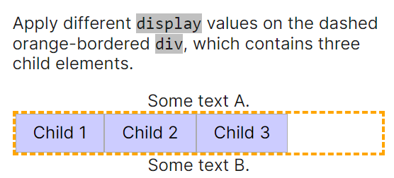
 |  | Значение flex 1 Элементы могут сжиматься и растягиваться, занимая необходимое пространство. 2 Возможно выравнивание не только по вертикали, но и по горизонтали. 3 Элементы могут автоматически выстраиваться в несколько строк. 4 Возможность формирования блоков справа налево.
Основы flexbox
 | 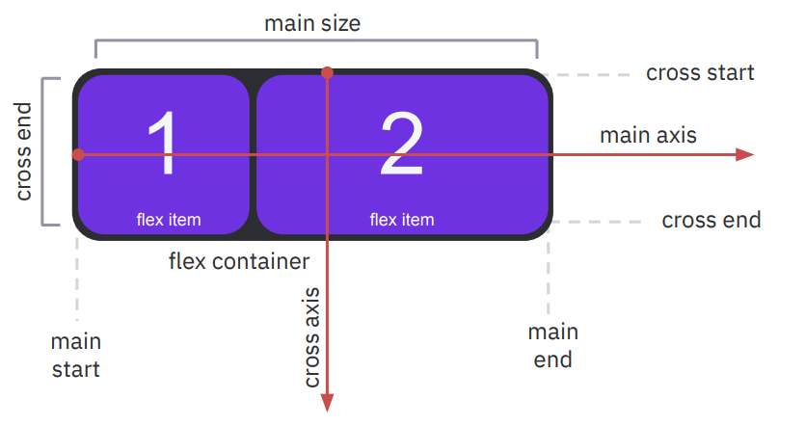 | 1 Главная ось (main axis) и перпендикулярная ось (cross axis). 2 Начало (main-start) и конец (main-end) направления главной оси. 3 main size и cross size – ширина или высота flex-элемента. 4 cross-start и cross-end – начало и конец вертикальной оси.
Распределение элементов по горизонтали
justify-content: | `https://developer.mozilla.org/en-US/docs/Web/CSS/justify-content | /* Positional alignment */ justify-content: center; /* Pack items around the center */ justify-content: start; /* Pack items from the start */ justify-content: end; /* Pack items from the end */ justify-content: flex-start; /* Pack flex items from the start */ justify-content: flex-end; /* Pack flex items from the end */ justify-content: left; /* Pack items from the left */ justify-content: right; /* Pack items from the right */
justify-content: |  | /* Baseline alignment */ /* justify-content does not take baseline values */ /* Normal alignment */ justify-content: normal;
justify-content: |  | /* Distributed alignment */ justify-content: space-between; /* Distribute items evenly The first item is flush with the start, the last is flush with the end */ justify-content: space-around; /* Distribute items evenly Start and end gaps are half the size of the space between each item */ justify-content: space-evenly; /* Distribute items evenly Start, in-between, and end gaps have equal sizes */ justify-content: stretch; /* Distribute items evenly Stretch 'auto'-sized items to fit the container */
justify-content: |  | /* Overflow alignment */ justify-content: safe center; justify-content: unsafe center;
justify-content: |  | /* Global values */ justify-content: inherit; justify-content: initial; justify-content: revert; justify-content: revert-layer; justify-content: unset;
Распределение элементов по горизонтали
align-items: | `https://developer.mozilla.org/en-US/docs/Web/CSS/align-items | /* Basic keywords */ align-items: normal; align-items: stretch;
align-items: |  | /* Positional alignment */ /* align-items does not take left and right values */ align-items: center; align-items: start; align-items: end; align-items: flex-start; align-items: flex-end; align-items: self-start; align-items: self-end;
align-items: |  | /* Baseline alignment */ align-items: baseline; align-items: first baseline; align-items: last baseline; /* Overflow alignment (for positional alignment only) */ align-items: safe center; align-items: unsafe center;
align-items: |  | /* Global values */ align-items: inherit; align-items: initial; align-items: revert; align-items: revert-layer; align-items: unset;

display: grid;

